画面レイアウト
1．画面レイアウト

レイアウト

ログイン → 管理者 → 管理者リスト

管理者の場合
ホーム
プロフィール
ログアウト
4
2
3
ロ ゴ
1
管理者
5

2

管理者リストページ
6
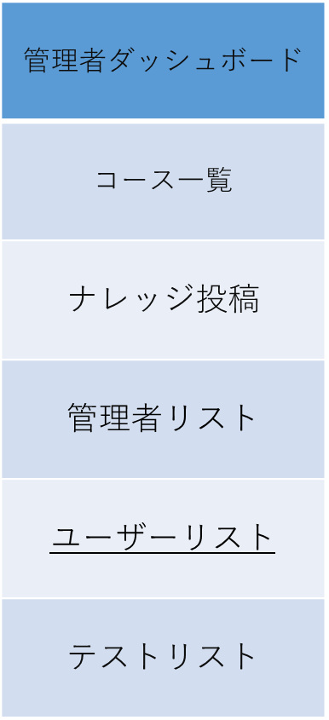
9

7
8
10

11

12

13

14

ログイン→管理者→ユーザーリスト

ユーザーの場合

ホーム
プロフィール
ログアウト
4
2
3
ロ ゴ
1
管理者
5
2

ユーザーリストページ
9
6

15
7
10

11

12

13

14

DB定義
DDL自動作成
DDL自動作成
 | テーブル定義
 | DB種類： | postgre | Model作成：

№ | 物理名 | 論理名 | 物理名 | 論理名 | 型 | サイズ | 必須 | 主キー | デフォルト | 備考
1 | user | ユーザ | id | ID | INTEGER |  | ○ | 1
2 | user | ユーザ | name | 名前 | VARCHAR | 30 | 〇
3 | user | ユーザ | password | パスワード | VARCHAR | 8 | ○
4 | user | ユーザ | gmail | メール | VARCHAR | 100 | ○
5 | user | ユーザ | role | ロール | ENUM |  | ○ |  | user | user,admin

